A3
A3 | Problema: | Ponto de HC

A3 Nº: | Jan-26 | Laboratório: | LabRio | A.ANALISAR (Utilize pelo menos 01 Ferramenta da Qualidade)
Data: | 13-Jan-26 | Líder do Projeto: | Mariana Carreiras | Ferramentas de Qualidade utilizadas: | FALSE | Fluxograma |  |  | TRUE | 5 Porquês | FALSE | Gráfico Geral
Participantes: | Mariana Carreiras / Renan Pequeno / Adriana Bandeira / Deyved da Silva/ Felipe Peixoto |  |  |  | TRUE | Brainstorming |  |  | FALSE | Gráfico de Pareto | FALSE | Carta de Tendência
HISTÓRICO / IMPORTÂNCIA |  |  |  |  | TRUE | Diagrama de Ishikawa |  |  | FALSE | Check List | FALSE | Antez x Depois
Retrabalho no processos de HC, é algo que acontece na rotina do laboratório. Conforme itens de Fundamentals validado pelo time do STL, é permitido que seja realizado um retrabalho em lentes com defeitos que podem ser reparados com o retrabalho. O que acontece na prático do dia a dia, é que uma mesma lente acaba por retrabalhar mais de uma vez, logo, não complaince com o padrão definido. Dessa forma, foi criado um cronograma de ações, de forma a eliminar o segundo retrabalho do HC, atendendo a data prevista de 15/fev. Como parte deste cronomograma, esse A3 foi construído, para eliminar a causa raiz do principal motivo de retrabalho, garantindo uma primeira passagem mais eficiente.

 |  |  |  | Observações Importantes:
 |  |  |  | PONTO DE HC representa em 70% o motivo para o primeiro retrabalho. Não é possível, pelos dados , entender o principal motivo para o seguno retrabalho. Entendendo que a lente precisa sair certa de primeira vez, este modo de falha será investigado.

D. DEFINIR |  |  |  | I. IMPLEMENTAR (Plano de Ação)
Objetivo deste A3, é definir ação corretivas e preventivas para o problema de PONTO DE HC, que representa em média 70% dos motivos de retrabalho sendo ele o maior ofensor do retrabalho dentro do HC.
 |  |  |  | AÇÕES PLANEJADAS (ACCIONES PLANEADAS): 0
 |  |  |  | AÇÕES COMPLETAS (ACCIONES COMPLETAS): 0
 |  |  |  | AÇÕES EM ANDAMENTO (ACCIONES EN CURSO): 0
 |  |  |  | AÇÕES PRIORIDADE EM ANDAMENTO (ACCIONES PRIORIDAD EN CURSO): 0

 |  |  |  | AÇÃO | ACCIÓN |  |  | RESPONSÁVEL | 1° Deadline Atualizado (Actualizado) | Deadline Atualizado (Actualizado) | COMENTÁRIOS | Ação Eficaz | Acción Eficaz?

 |  |  |  | Descrição | Descripción | Status | Prioridad | Quem|Quién? | Quando| Cuando | Quando| Cuando |  | Sim | Não | Parcialmente
 |  |  |  | Segregar lentes com pontos para classificação. Identificar caracteristicas e entender origem dos mesmos. 14/jan , 09h-10h, lentes com pontos pós D20. | Completa / Concluído | Y | Mariana / Jéssica | 2026-01-15 |  | Obejtivo é coletar as lentes fisicamente | FALSE | FALSE | FALSE
M. MEDIR (Estado Atual / "Anterior") |  |  |  | Avaliar as cubas da D20, procurando por furos nas cubas que podem gerar ar no processo. | Planeada / Planejada | Y | Felipe | 2026-01-18 |  | D9 - ok | FALSE | FALSE | FALSE
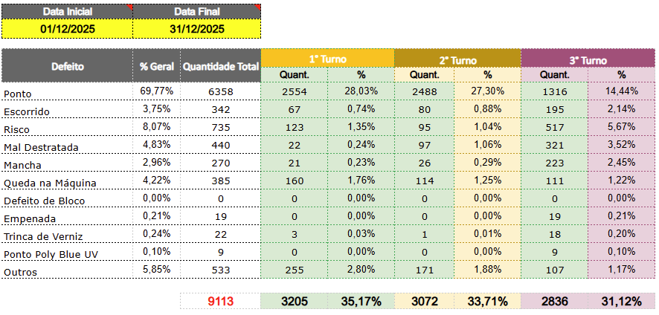 |  |  |  | Avaliar eficiência das bombas das máquinas D's. | Planeada / Planejada | Y | Felipe | 2026-01-18 |  | D9 -ok | FALSE | FALSE | FALSE
 |  |  |  | Foi enviada para análise uma amostra da água abrandada (coletada na caixa de água) para analise de qualidade, procurando saber a eficiência do abrandador. | En Curso / Andamento | N | Felipe | 2026-01-30 |  |  | FALSE | FALSE | FALSE
 |  |  |  | Fazer uma nova coleta e amostra da água abrandada para comparar com resultado da ánálise da água da caixa de água. | En Curso / Andamento | N | Felipe | 2026-01-30 |  |  | FALSE | FALSE | FALSE
 |  |  |  | Avaliar com qualidade o motivo da não calibração do sensor de resina. O mesmo escontra-se vencido. Recalibrar o sensor. | Retardo / Atrasada | Y | Mariana | 2026-01-16 |  |  | FALSE | FALSE | FALSE
 |  |  |  | Fluxo das cubas de químicos deve estar no nominal, sendo 10L/Min. Fluxo das cubas da água DI, 7,5L/min e no painel da DI deve ser 450L/hora. | En Curso / Andamento | y | Jéssica |  |  |  | FALSE | FALSE | FALSE
 |  |  |  | Avaliação das lentes com padrão cosmético. | En Curso / Andamento | Y | Jéssica |  |  |  | FALSE | FALSE | FALSE
 |  |  |  | Comprar timer para complemento do J2L9 | En Curso / Andamento | Y | Jéssica |  |  |  | FALSE | FALSE | FALSE
 |  |  |  | Realizar a troca do filtro do verniz mensalmente como definido no PCP | En Curso / Andamento | Y |  |  |  |  | FALSE | FALSE | FALSE
 |  |  |  | Retirar verniz da máquina para domingo, aproveitar para limpar cubas e filtro. | En Curso / Andamento |  |  |  |  |  | FALSE | FALSE | FALSE
 |  |  |  |  |  |  |  |  |  |  | FALSE | FALSE | FALSE
 |  |  |  |  |  |  |  |  |  |  | FALSE | FALSE | FALSE
 |  |  |  | C. CONTROLE (Resutados)

Motivo Retrabalho - Surfaçagem
Sem laser | 5889
Mal polimento | 4634
Marca de gerador | 2719
Arranhão | 2340
Teton | 1893
Picos | 1318
Laser invertido | 1307
Lente sem polir | 1214
Teton | 893
Arranhão | 876
Mal polimento | 697
Laser fraco | 656
Lentes sem polir | 654
Pico | 500
Laser falhado | 306
Pico | 289
Borda mal polida | 258
Picos | 246
Lente desblocada no polimento | 235
Laser trocado com outro serviço | 221
Laser invertido | 200
Laser fraco | 198
Lentes sem polir e sem laser | 194
Batida | 185
Batida interna | 165
Borda com picos | 141
Laser de cabeça para baixo | 109
Laser duplo | 107
Laser trocado com outro serviço | 95
Espessura grossa | 92
Riscos | 89
Sem laser | 52
Espessura grossa | 48
Borda mal polida | 42
Lentes arranhadas | 28
Laser marcado de cabeça pra baixo | 21
Marca de gerador | 8
Falha no polimento | 1
Motivo de Retrabalho -Surfaçagem
Sem laser | 5889
Mal polimento | 4634
Marca de gerador | 2719
Arranhão | 2340
Teton | 1893
Picos | 1318
Laser invertido | 1307
Lente sem polir | 1214
Outros | 7606

Dados:https://luxotticagroup-my.sharepoint.com/:x:/r/personal/diascarm_essilorluxottica_id/Documents/Reprocesso%20Surfa%C3%A7agem.xlsx?d=wd861b2dbc3254583a4bb526bb60bb794&csf=1&web=1&e=IiOOjs

Fluxograma
Abertura de pedido
FLUXOGRAMA

Separação de bloco
Utilizar o aplicativo: Diagram.drawio para criar seu fluxograma

Fitagem

Surfaçagem

Anti-risco

Anti-reflexo

Controle
Final

Expedição

Cliente final

Gráfico de Pareto
GRÁFICO DE PARETO

Motivos de Retrabalho Surfaçagem
 | Incidência | % Acumulada
 |  | 0.00%
 |  | 0.00%
 |  | 0.00%
 |  | 0.00%
 |  | 0.00%
 |  | 0.00%
 |  | 0.00%
Descrição | Incidência | % Percentual | % Acumulada
 |  | #DIV/0! | #DIV/0!
 |  | #DIV/0! | #DIV/0!
 |  | #DIV/0! | #DIV/0!
 |  | #DIV/0! | #DIV/0!
 |  | #DIV/0! | #DIV/0!
 |  | #DIV/0! | #DIV/0!
 |  | #DIV/0! | #DIV/0!
 |  | #DIV/0! | #DIV/0!
 |  | #DIV/0! | #DIV/0!
 |  | #DIV/0!

Gráfico Geral
GRÁFICO GERAL

% de Vendas
Título: Motivos de Retrabalho
Item | Quant. | %

Carta de Tendência
CARTA DE TENDÊNCIA

Semanas | 1 | 2 | 3 | 4 | 5 | 6 | 7 | 8 | 9 | 10 | 11 | 12 | 13 | 14 | 15 | 16 | 17 | 18 | 19 | 20 | 21 | 22 | 23 | 24 | 25 | 26 | 27 | 28 | 29 | 30

Análise de Tendência para motivo "sem laser"
1
2
3
4
5
6
7
8
9
10
11
12
13
14
15
16
17
18
19
20
21
22
23
24
25
26
27
28
29

